FE-02
FORMATO FE - 02
 |  |  |  |  |  | INFORME MENSUAL DE OBRA Nº 03
JULIO. 2022

 | Nombre del Proyecto: |  |  |  |  |  |  |  |  |  | “CREACIÓN DE TROCHA CARROZABLE ENTRE LAS LOCALIDADES DE MITOHUILCA Y ATACCARA DEL DISTRITO DE OCOBAMBA - PROVINCIA DE CHINCHEROS - DEPARTAMENTO DE APURIMAC”

 | Unidad Ejecutora |  |  |  |  |  |  |  |  |  | MUNICIPALIDAD PROVINCIAL DE CHINCHEROS
 | Residente de Obra |  |  |  |  |  |  |  |  |  | Ing. Joel M. AGUILAR EGUILUZ
 | Inspector de Obra |  |  |  |  |  |  |  |  |  | Ing. Sergio FARFAN MACHACCA

 | Fecha : |  |  |  |  |  |  |  |  |  | JULIO, 2022.

I.- GENERALIDADES
 | 1.1.- GENERALIDADES DEL PROYECTO
 |  | 1.1.1.- Ubicación
 |  |  |  |  |  |  |  |  | Departamento: | APURÍMAC |  |  |  |  |  |  |  |  |  |  |  |  | Provincia : | CHINCHEROS

 |  |  |  |  |  |  |  |  | Distrito : | Ocobamba

 |  |  |  |  |  |  |  |  | Dirección y/o Ubicación : | Localidades de Mitohuilca y Ataccara - Ocobamba - Chincheros – Apurimac

 |  | 1.1.2.- Función Programática
 |  |  |  |  | FUNCION |  |  |  |  | : | 015 transporte
 |  |  |  |  | PROGRAMA |  |  |  |  | : | 0033 Transporte terreste
 |  |  |  |  | SUB PROGRAMA |  |  |  |  | : | 066 Vias vecinales
 |  |  |  |  | PROYECTO |  |  |  |  | : | CUI 2534009
 |  |  |  |  | FUENTE FINANCIAMIETO |  |  |  |  | : | CANON Y SOBRECANON // FONDOS COMUNALES MUNICIPALES
 |  |  |  |  | META |  |  |  |  | : | 099
 |  |  |  |  | MODALIDAD |  |  |  |  | : | ADMINISTRACION DIRECTA

 |  | 1.1.3.- Aspectos Financieros del presupuesto total
 |  |  |  |  | MONTO EXP. TEC. |  |  |  |  |  |  |  |  |  | : | S/. |  | S/ 2,083,573.17
 |  |  |  |  | MONTO 1RA ASIGNACION |  |  |  |  |  |  |  |  |  | : | S/. |  | S/ 689,849.00

 |  |  |  |  | FUENTE FINANCIAMIENTO
 |  |  |  |  | 18 | Canon, Sobrecanon, Reg y Part. // Fondos Comunales Municipales. |  |  |  |  |  |  |  |  | : | S/. |  | S/ 689,849.00

II.- EJECUCIÓN DE OBRA |  |  |  |  |  |  |  |  |  |  | TOTAL |  |  |  |  |  |  | S/ 689,849.00
 | 2.1.- PLAZO DE EJECUCION |  | : 90 DIAS CALENDARIO

 |  |  |  | Fecha de Entrega de Terreno |  |  |  |  |  |  | Fecha de inicio de Obra |  |  |  |  |  | Fecha de Termino Programada Original |  |  |  |  |  |  | Fecha de Termino REAL
 |  |  |  | 11/05/2022 |  |  |  |  |  |  | 11/05/2022 |  |  |  |  |  | 08/08/2022 |  |  |  |  |  |  | 08/08/2022

 |  |  |  |  |  | Plazo de Ejec. Programado Original |  |  |  |  |  |  |  |  |  |  |  | 90 DIAS

 | 2.3.- PARTIDAS EJECUTADAS DURANTE EL MES

 | PARTIDA | PARTIDA | UND | CANT

 | 01 | TRABAJOS PRELIMINARES Y OBRAS PROVICINALES
 | 01.01 | TROCHA CARROZABLE MITOHUILCA Y ATACCARA
 | 01.01.04 | TRAZO Y REPLANTEO | KM | 1.39
 | 01.02 | MOVIMIENTO DE TIERRAS
 | 01.02.01 | CORTE EN MATERIAL SUELTO | m3 | 2,989.00
 | 01.02.02 | CORTE EN ROCA SUELTA | m3 | 125.00

 | 2.3.- INFORMACIÓN FISICA DEL PERIODO CON RESPECTO AL PRESUPUESTO TOTAL

 | AVANCE FISICO |  |  |  |  | Presupuesto de Obra S/. |  |  |  | Anterior |  |  |  |  | Actual |  |  |  |  |  |  | Acumulado |  |  |  |  |  | Saldo
 |  |  |  |  |  |  |  |  |  | S/. |  |  | % |  | S/. |  |  |  |  | % |  | S/. |  |  |  | % |  | S/. |  |  | %
 | PROGRAMADO |  |  |  |  | 1,925,899.72 |  |  |  | 55,429.31 |  |  | 2.88% |  | 433,243.80 |  |  |  |  | 22.50% |  | 488,673.11 |  |  |  | 25.37% |  | 1,437,226.61 |  |  | 74.63%
 | EJECUTADO |  |  |  |  |  |  |  |  | 68,836.95 |  |  | 3.57% |  | 13,872.53 |  |  |  |  | 0.72% |  | 82,709.48 |  |  |  | 4.29% |  | 1,843,190.24 |  |  | 95.71%
 | TOTAL |  |  |  |  |  |  |  |  | 68,836.95 |  |  | 3.57% |  | 13,872.53 |  |  |  |  | 0.72% |  | 82,709.48 |  |  |  | 4.29% |  | 1,843,190.24 |  |  | 95.71%

 | 2.5.- INFORMACIÓN FINANCIERA DEL PERIODO CON RESPECTO AL PRESUPUESTO TOTAL
 | AVANCE FINANCIERO |  |  |  |  | Presupuesto Asignado S/. |  |  |  | Anterior |  |  |  |  | Actual |  |  |  |  |  |  | Acumulado |  |  |  |  |  | Saldo
 |  |  |  |  |  |  |  |  |  | S/. |  |  | % |  | S/. |  |  |  |  | % |  | S/. |  |  |  | % |  | S/. |  |  | %
 | PROGRAMADO |  |  |  |  | 2,083,573.17 |  |  |  | 55,429.31 |  |  | 2.66% |  | 433,243.80 |  |  |  |  | 20.79% |  | 488,673.11 |  |  |  | 23.45% |  | 1,594,900.06 |  |  | 76.55%
 | EJECUTADO |  |  |  |  | - |  |  |  | 18,969.17 |  |  | 0.91% |  | 28,923.33 |  |  |  |  | 1.39% |  | 47,892.50 |  |  |  | 2.30% |  | 2,035,680.67 |  |  | 97.70%
 | TOTAL |  |  |  |  | - |  |  |  | 18,969.17 |  |  | 0.91% |  | 28,923.33 |  |  |  |  | 1.39% |  | 47,892.50 |  |  |  | 2.30% |  | 2,035,680.67 |  |  | 97.70%

III.- CONTROL DE MANO DE OBRA

 |  | PLANILLA DE PAGO CORRESPONDIENTE AL MES JULIO DEL 2022, CON INFORME Nº0026-MPCH/RO RESIDENCIA Y SUPERVISION

 |  | RESUMEN MENSUAL DE TRABAJADORES

 |  | MES DE JULIO 2022
 |  | PLANILLA |  |  | PERIODO |  |  |  |  | N° Jornales por semana |  |  |  |  |  |  |  |  | Monto Pagado por categoria (S/.) |  |  |  |  |  |  |  |  |  |  | TOTAL (S/.)
 |  |  |  |  | Del |  |  | Al |  | Peón |  | Oficial |  | Operario |  |  | Maestro obra |  | Peón |  |  | Oficial |  |  | Operario |  | Maestro obra
 |  | MAYO |  |  | 2022-05-11 |  |  | 2022-05-31 |  | 60 |  | 20 |  |  |  |  |  |  | 3600 |  |  | 1500 |  |  |  |  |  |  |  | 5,100.00
 |  | JUNIO |  |  | 2022-06-01 |  |  | 2022-06-30 |  | 27 |  | 120 |  |  |  |  |  |  | 1620 |  |  | 9000 |  |  |  |  |  |  |  | 10,620.00
 |  | JULIO |  |  | 2022-07-01 |  |  | 2022-07-31 |  | 28 |  | 124 |  |  |  |  |  |  | 1680 |  |  | 9300 |  |  |  |  |  |  |  | 10,980.00
 |  | AGOSTO
 |  | Total jornales del mes |  |  |  |  |  |  |  | 115 |  | 264 |  | 0 |  |  | 0 |  | 6900 |  |  | 19800 |  |  | 0 |  | 0 |  |  | 26,700.00

 | 3.1.- CONTROL DE MANO DE OBRA DEL PERIODO CON RESPECTO AL PRESUPUESTO TOTAL
 |  | CONTROL DE MANO DE OBRA |  |  |  |  | Presupuesto de Mano de Obra S/. |  |  |  | Anterior |  |  |  |  | Actual |  |  |  |  |  |  | Acumulado |  |  |  |  |  | Saldo
 |  |  |  |  |  |  |  |  |  |  | S/. |  |  | % |  | S/. |  |  |  |  | % |  | S/. |  |  |  | % |  | S/. |  |  | % | 60
 |  | PROGRAMADO |  |  |  |  | 261,556.34 |  |  |  | 7,527.85 |  |  | 2.88% |  | 58,838.82 |  |  |  |  | 22.50% |  | 66,366.67 |  |  |  | 25.37% |  | 195,189.67 |  |  | 74.63% | 75
 |  | EJECUTADO |  |  |  |  |  |  |  |  | 15,720.00 |  |  | 6.01% |  | 10,980.00 |  |  |  |  | 4.20% |  | 26,700.00 |  |  |  | 10.21% |  | 234,856.34 |  |  | 89.79%

IV.- PRINCIPALES OCURRENCIAS EN EL MES
 | “CREACIÓN DE TROCHA CARROZABLE ENTRE LAS LOCALIDADES DE MITOHUILCA Y ATACCARA DEL DISTRITO DE OCOBAMBA - PROVINCIA DE CHINCHEROS - DEPARTAMENTO DE APURIMAC”

IV.- DOCUMENTACION
 | 4.1.- CUADERNO DE OBRA

 |  | Mes de: JUNIO del 2022
 |  | DESCRIPCION |  |  |  |  |  |  |  | ASIENTO N° |  |  |  |  |  | ASIENTO N°
 |  | Cuaderno de Obra Nº01 |  |  |  |  |  |  |  | 62 |  |  |  |  |  | 95

V
 | 5.1.- SECUENCIA FOTOGRAFICA

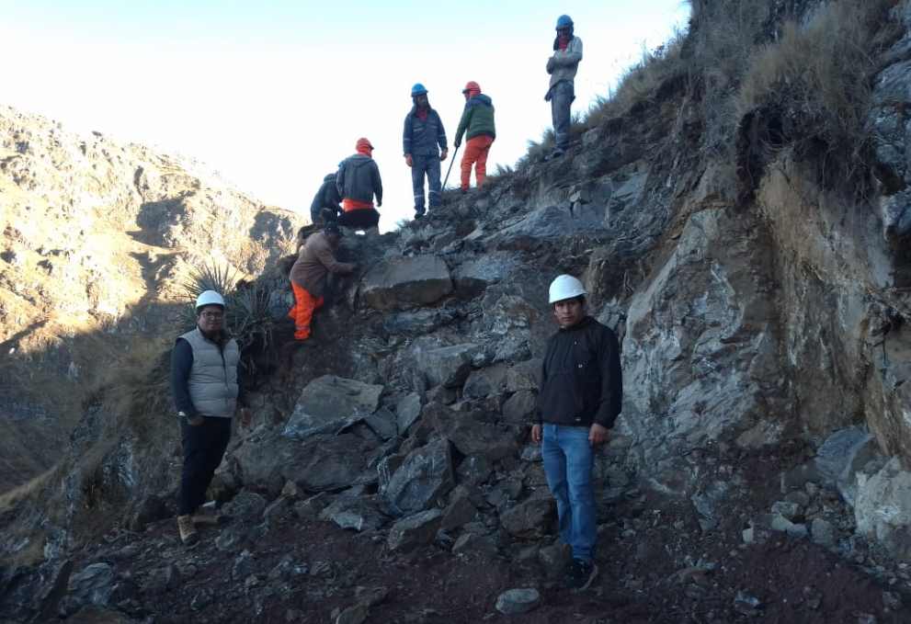

 |  |  |  |  |  |  |  |  |  |  |  |  |  |  |  |  |  |  |  |  |  |  |  |  |  |  |  |  |  |  |  |  |  | p

 | APERTURA DE CARRETERA ENTRE LAS CLOCALIDADES DE MITOHUILCA Y ATACCARA
 | “CREACIÓN DE TROCHA CARROZABLE ENTRE LAS LOCALIDADES DE MITOHUILCA Y ATACCARA DEL DISTRITO DE OCOBAMBA - PROVINCIA DE CHINCHEROS - DEPARTAMENTO DE APURIMAC”

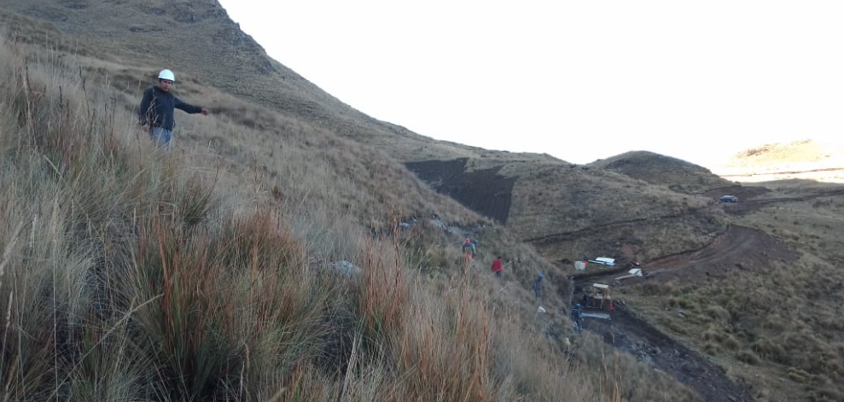

 | “CREACIÓN DE TROCHA CARROZABLE ENTRE LAS LOCALIDADES DE MITOHUILCA Y ATACCARA DEL DISTRITO DE OCOBAMBA - PROVINCIA DE CHINCHEROS - DEPARTAMENTO DE APURIMAC”

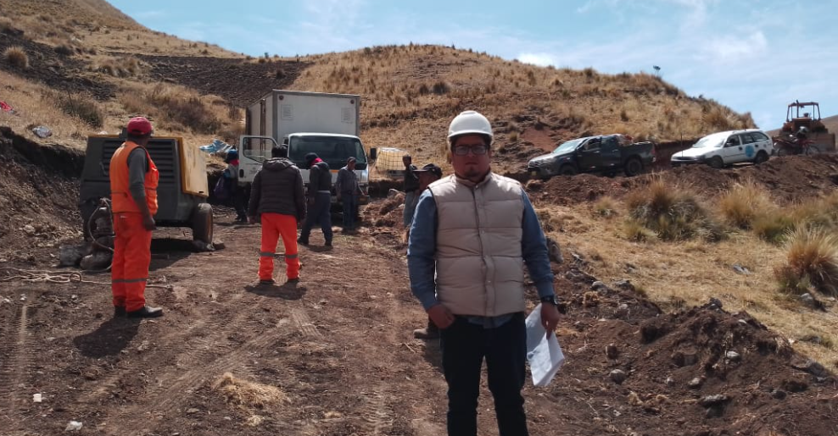

 | “CREACIÓN DE TROCHA CARROZABLE ENTRE LAS LOCALIDADES DE MITOHUILCA Y ATACCARA DEL DISTRITO DE OCOBAMBA - PROVINCIA DE CHINCHEROS - DEPARTAMENTO DE APURIMAC”

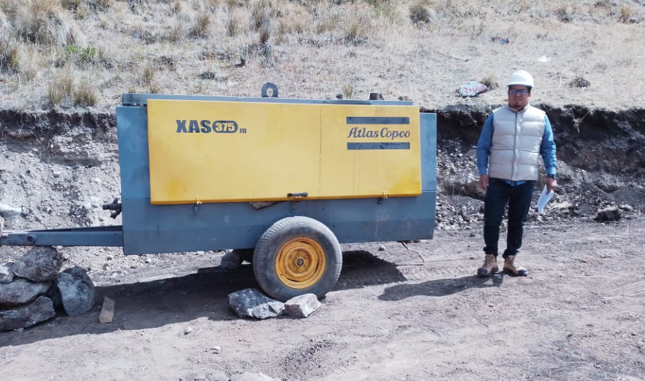

 | “CREACIÓN DE TROCHA CARROZABLE ENTRE LAS LOCALIDADES DE MITOHUILCA Y ATACCARA DEL DISTRITO DE OCOBAMBA - PROVINCIA DE CHINCHEROS - DEPARTAMENTO DE APURIMAC”

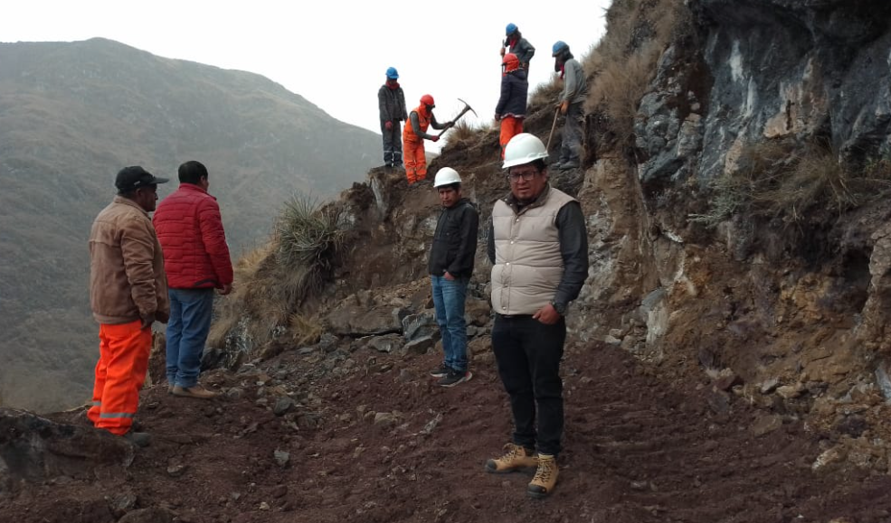

 | COORDINACION CON PERSONAL
 | “CREACIÓN DE TROCHA CARROZABLE ENTRE LAS LOCALIDADES DE MITOHUILCA Y ATACCARA DEL DISTRITO DE OCOBAMBA - PROVINCIA DE CHINCHEROS - DEPARTAMENTO DE APURIMAC”

 |  |  |  |  |  |  |  |  |  |  |  |  |  |  |  |  |  |  |  |  |  |  |  |  |  |  |  |  |  |  |  |  |  | 880

 | ISTALACION DE ACERO LONGITUDINAL Y TRANSVERSAL LOSA Y VEREDA DEL PONTON
 | "RENOVACION DEL PONTON,EN EL(LA) PUENTE MARTINELLY DISTRITO DE CHINCHEROS,PROVINCIA CHINCHEROS, DEPARTAMENTO APURIMAC”

FE-07
FORMATO FE-07
CURVA "S"

 | PROYECTO: |  | “CREACIÓN DE TROCHA CARROZABLE ENTRE LAS LOCALIDADES DE MITOHUILCA Y ATACCARA DEL DISTRITO DE OCOBAMBA - PROVINCIA DE CHINCHEROS - DEPARTAMENTO DE APURIMAC”
 | EJECUTA: |  | Municipalidad Provincial de Chincheros |  |  |  | FECHA: | JULIO 2022
 | MODALIDAD: |  | Administración Directa |  |  |  | DISTRITO: | CHINCHEROS

 | Residente de Obra |  |  | Ing. Joel M. AGUILAR EGUILUZ
 |  | Profesión |  | Ingeniero Civil
 |  | Registro Profesional N° |  | 277647

 | Supervisor de Obra |  |  | Ing. Sergio FARFAN MACHACCA
 |  | Profesión |  | Ingeniero Civil
 |  | Registro Profesional N° |  | 172814

FF-05. CRAFICO DE AVANCE FISICO MENSUAL DE LA OBRA "PROGRAMADO VS EJECUTADO"

PROYECTO |  | “CREACIÓN DE TROCHA CARROZABLE ENTRE LAS LOCALIDADES DE MITOHUILCA Y ATACCARA DEL DISTRITO DE OCOBAMBA - PROVINCIA DE CHINCHEROS - DEPARTAMENTO DE APURIMAC”
FTE - FTO |  | CANON Y SOBRE CANON // FONDOS COMUNALES MUNICIPALES
MODALIDAD |  | Administracion Directa |  |  |  |  | PRESUPUES Exp.Tec: |  | S/. 2,073,573.17
 |  |  |  |  |  |  | PRESUPUESTO MANO DE OBRA |  | S/. 261,556.34
 | EJECUTADO | PROGRAMADO
INICIO | 0.00% | 0.00%
MAYO | 1.27% | 1.28%
JUNIO | 3.57% | 2.88%
 | 4.29% | 25.37%
 |  | 100.00%

 |  |  |  |  |  |  |  |  |  |  |  | MAYO | JUNIO | JULIO | AGOSTO
 |  |  |  |  |  |  |  |  |  |  | 0.00% | 4.31% | 3.57% | 76.35% | 13.88%
 |  |  |  |  |  |  |  |  |  |  | 0.00% | 4.80% | 12.60% | 40.00% | 100.00%
 |  |  |  |  |  |  |  |  |  |  | 0.00% | 0.49% | 9.03% | -36.35% | 86.12%
 |  |  |  |  |  |  |  |  |  |  | 0.00% | 4.33% | 5.43% | -76.35% | -13.88%

 |  |  |  |  |  |  |  |  |  |  | 0.00% | 1.28% | 2.88% | 25.37% | 100.00%

 |  |  |  |  |  |  |  |  |  |  | 1.28 | 0.126 | 0.4 | 1

 |  |  |  |  |  |  |  |  |  |  | 1.28% |  |  | 1.60% |  | 22.50% | 74.62%

 | MONTOS VALORIZADOS PROGRAMADOS |  |  |  |  | MONTOS VALORIZADOS EJECUTADOS, Actualizados

 |  | MONTOS TOTAL |  | PORCENTAJES |  |  | MONTOS TOTAL |  | PORCENTAJES
 | MES | PARCIAL | ACUMUL. | PARCIAL | ACUMUL. | MES | PARCIAL | ACUMUL. | PARCIAL | ACUMUL.
 |  | S/. | S/. | % | % |  | S/. | S/. | % | %
 | INICIO | 0.00 | 0.00 | 0.00% | 0.00% | INICIO | 0.00 | 0.00 | 0.00% | 0.00%
 | MAYO | 24,589.35 | 24,589.35 | 1.28% | 1.28% | MAYO | 24,478.45 | 24,478.45 | 1.27% | 1.27%
 | JUNIO | 30,839.95 | 55,429.31 | 1.60% | 2.88% | JUNIO | 44,358.50 | 68,836.95 | 2.30% | 3.57%
 | JULIO | 433,243.80 | 488,673.10 | 22.50% | 25.37% | JULIO | 13,872.53 | 82,709.48 | 0.72% | 4.29%
 | AGOSTO | 1,437,226.63 | 1,925,899.73 | 74.63% | 100.00% | AGOSTO
 | COSTO DIRECTO | 1,925,899.72 |  |  |  | COSTO DIRECTO |  | 68,836.95 |  | 4.29%

 | PRESUPUESTO SEGUN EXP. | 2,073,573.17 |  |  | 100.00% |  |  |  |  |  |  |  |  |  |  |  |  | 9.03%
 |  |  |  |  |  | - |  | 68,836.95 |  | 4.29%

